Dane
Pracownik | Utarg
Barski Jan | 65,200.00 zł
Carski Adam | 49,800.00 zł
Dębski Tomasz | 33,000.00 zł
Elficka Ewa | 57,770.00 zł
Flis Anna | 35,000.00 zł
Górska Danuta | 43,900.00 zł

Utarg

Wykres 1
Utwórz wykres jak na wzorze (dane do wykresu znajdują się w arkuszu Dane).
Dane skopiuj z arkusza Dane do tego arkusza.
Do wypełniania kolumn wykorzystaj obraz z arkusza "Obrazek" wycinając go stamtąd
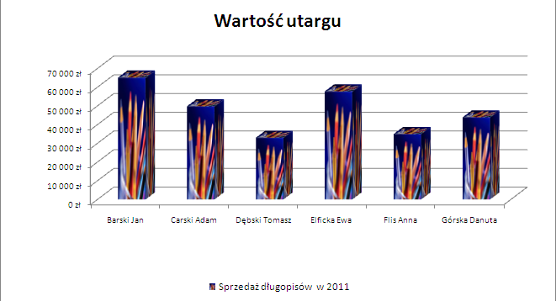

 | Pracownik | Utarg
 | Barski Jan | 65,200.00 zł
 | Carski Adam | 49,800.00 zł
 | Dębski Tomasz | 33,000.00 zł
 | Elficka Ewa | 57,770.00 zł
 | Flis Anna | 35,000.00 zł
 | Górska Danuta | 43,900.00 zł

 |  | 47,445.00 zł

Wykres 2
Utwórz wykres jak na wzorze (dane do wykresu znajdują się w arkuszu Dane).
Nie kopiuj danych do tego arkusza.
Po zakończonej pracy skopiuj wykres i z kopii wykresu usuń serię "Średni utarg".

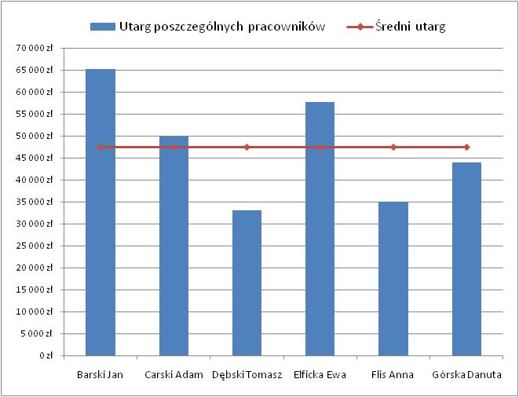
 | Utarg | Średnia
Barski Jan | 65200.00 zł | 47445.00 zł
Carski Adam | 49800.00 zł
Dębski Tomasz | 33000.00 zł
Elficka Ewa | 57770.00 zł
Flis Anna | 35000.00 zł
Górska Danuta | 43900.00 zł

 | Utarg
Barski Jan | 65200.00 zł
Carski Adam | 49800.00 zł
Dębski Tomasz | 33000.00 zł
Elficka Ewa | 57770.00 zł
Flis Anna | 35000.00 zł
Górska Danuta | 43900.00 zł

Obrazek


Wykres 3
Utwórz wykres słupkowy z dwiema seriami: liczbą godzin i stawką. Sformatuj wykres jak na wzorze, ustalając:
- tytuł wykresu, legendę pod tytułem
- wyświetlanie wartości etykiet - redukacja zer dla walut i zwiększenie (do 11 pt) i pogrubienie czcionki
- skala na osi poziomej: jednostka głowna: 2, wartość maksymalna: 48
-dodaj linię trendu (liniową) dla stawek
Porównanie wartości stawek i liczby godzin w poszczególnych miesiącach
- ustal kreskowane linie siatki
Dochód z nadgodzin w 2010 roku

Lp | Miesiąc | Liczba godzin | Stawka | Dochód brutto | Netto
1 | Styczeń | 10 | 25.00 zł | 250.00 zł | 202.50 zł
2 | Luty | 22 | 30.00 zł | 660.00 zł | 534.60 zł
3 | Marzec | 12 | 32.00 zł | 384.00 zł | 311.04 zł
4 | Kwiecień | 13 | 26.00 zł | 338.00 zł | 273.78 zł
5 | Maj | 13 | 26.00 zł | 338.00 zł | 273.78 zł
6 | Czerwiec | 14 | 26.00 zł | 364.00 zł | 294.84 zł
7 | Lipiec | 40 | 30.00 zł | 1,200.00 zł | 972.00 zł
8 | Sierpień | 23 | 45.00 zł | 1,035.00 zł | 838.35 zł
9 | Wrzesień | 32 | 45.00 zł | 1,440.00 zł | 1,166.40 zł
10 | Październik | 13 | 40.00 zł | 520.00 zł | 421.20 zł
11 | Listopad | 15 | 45.00 zł | 675.00 zł | 546.75 zł
12 | Grudzień | 16 | 45.00 zł | 720.00 zł | 583.20 zł
 |  |  | Razem: | 7,924.00 zł | 6,418.44 zł
Porównanie wartości stawek i liczby nadgodzin w poszczególnych miesiącach

Wykres 4
 |  | Skopiuj z arkusza Wykres 3 dane - ale tylko nazwy miesięcy i dochody brutto (skopiuj je tak, by zmiany wartości w arkuszu Wykres 3 uzwględniane były w arkuszu Wykres 4).
 |  | Ustaw format walutowy dla dochodów brutto
 |  | Wstaw kolumnę przed Kolumnę A i w komórce A7 wpisz: Kwartały.
 |  | Scal odpowiednie obszary - po trzy komórki, począwszy od A8 do A9 itd., podpisz je: I kwartał, II kwartał itd., zmień orientację tekstu na pionową.
 |  | Utwórz wykres kolumnowy, skumulowany, na którym porównasz wartości dochodów w poszczególnych miesiącach.

Wartości dochodów
Kwartały
I kwartał |  | Miesiąc | Dodatkowe (brutto) | Pensja podstawowa | Dochody z akcji
 | I kwartał | Styczeń | 250.00 zł | 3,950.00 zł | 1,230.45 zł
 |  | Luty | 660.00 zł | 3,950.00 zł | 1,310.56 zł
II kwartał |  | Marzec | 384.00 zł | 3,950.00 zł | 1,451.20 zł
 | II kwartał | Kwiecień | 338.00 zł | 3,950.00 zł | 1,009.99 zł
 |  | Maj | 338.00 zł | 3,950.00 zł | 987.00 zł
III kwartał |  | Czerwiec | 364.00 zł | 3,950.00 zł | 1,110.49 zł
 | III kwartał | Lipiec | 1,200.00 zł | 3,950.00 zł | 1,123.00 zł
 |  | Sierpień | 1,035.00 zł | 3,950.00 zł | 1,199.90 zł
IV kwartał |  | Wrzesień | 1,440.00 zł | 3,950.00 zł | 1,230.00 zł
 | IV kwartał | Październik | 520.00 zł | 3,950.00 zł | 1,340.44 zł
 |  | Listopad | 675.00 zł | 3,950.00 zł | 1,421.00 zł
 |  | Grudzień | 720.00 zł | 3,950.00 zł | 1,590.45 zł

Wykres 5
Wartości dochodów akcji
Skopiuj dane z arkusza Wykres 4 - kwartały i dochody z akcji (skorzystaj z opcji: Wklej specjalnie - Transpozycja). Wklejanie rozpocznij od komórki A7.
Sformatuj dane jak na wzorze (dokładnie tak jak na wzorze).
Utwórz wykres kołowy z wartości dochodów z akcji.
Zakres etykiet osi pobierz z innego arkusza, tak by zamiast 1, 2, 3… pojawiały się nazwy miesięcy.

I kwartał |  |  | II kwartał |  |  | III kwartał |  |  | IV kwartał
1,230.45 zł | 1,310.56 zł | 1,451.20 zł | 1,009.99 zł | 987.00 zł | 1,110.49 zł | 1,123.00 zł | 1,199.90 zł | 1,230.00 zł | 1,340.44 zł | 1,421.00 zł | 1,590.45 zł

Wzór

I kwartał |  |  | II kwartał |  |  | III kwartał |  |  | IV kwartał
1,230.45 zł | 1,310.56 zł | 1,451.20 zł | 1,009.99 zł | 987.00 zł | 1,110.49 zł | 1,123.00 zł | 1,199.90 zł | 1,230.00 zł | 1,340.44 zł | 1,421.00 zł | 1,590.45 zł

Wykres 6
W Krakowie dokonywano pomiarów temperatury raz w tygodniu, w każdy poniedziałek. |  |  |  |  |  | kelwin
Sprawdź, czy data wpisana w komórce D8 to rzeczywiście poniedziałek (sformatuj odpowiednio komórkę) |  |  |  |  |  | 273.15
Uzupełnij kolumnę DATA tak, by kolejne dni były kolejnymi poniedziałkami.
Oblicz średnią temperaturę w Krakowie (wynik powinien być wyświetlony z dwoma miejscami po przecinku)
Komórkę K1 nazwij kelwin. Wiedząc, że temperaturę w skali Celsjusza przelicza się na temp. W skali Kelwina według wzoru: T(K) = t(oC) + 273,15 w kolumnie F (TEMP (K)) przedstaw wartości pomiarów temperatury po przeliczeniu na kelwiny
Utwórz wykres dwuosiowy. Dla temperatury w skali Kelwina zastosuj wykres liniowy. Na osi poziomej mają być widoczne daty.

 | KRAKÓW | LP. | DATA | TEMP. (oC) | TEMP. (K)
 |  | 1 | 2010-02-01 | -10 | 263.15
 |  | 2 | 2010-02-08 | -9 | 264.15
 |  | 3 | 2010-02-15 | -11 | 262.15
 |  | 4 | 2010-02-22 | -10 | 263.15
 |  | 5 | 2010-03-01 | -6 | 267.15
 |  | 6 | 2010-03-08 | -5 | 268.15
 |  | 7 | 2010-03-15 | -3 | 270.15
 |  | 8 | 2010-03-22 | -2 | 271.15
 |  | 9 | 2010-03-29 | -1 | 272.15
 |  | 10 | 2010-04-05 | 0 | 273.15
 |  | 11 | 2010-04-12 | 2 | 275.15
 |  | 12 | 2010-04-19 | 3 | 276.15
 |  | 13 | 2010-04-26 | 2 | 275.15
 |  | 14 | 2010-05-03 | 3 | 276.15
 |  |  | ŚREDNIA TEMP. | 3.36

Wykres 7
Na wykresie rozpoczynającym się od komórki A15 dodaj drugą oś pionową dla serii danych Głębokość.

Jezioro | Powierzchnia (km2) | Głębokość (m)
Aralskie | 51,110 | 68
Bajkał | 31,500 | 1620
Górne | 83,300 | 307
Głębokość
Huron | 59,570 | 223
Kaspijskie | 371,000 | 995
Michigan | 57,016 | 263
Tanganika | 34,000 | 1435
Wiktorii | 68,800 | 80

